Deckblatt
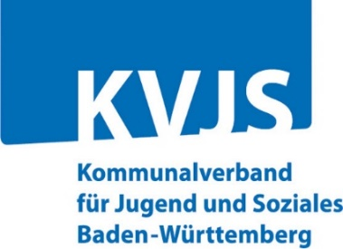
 | Erhebungsverfahren:
 | Personal EB
 | Erhebung des KVJS
 | bei den örtlichen Jugendämtern

 | KVJS Baden-Württemberg
 | Dezernat Jugend - Landesjugendamt
 | OE 40 - Jugendhilfeplanung und -berichterstattung
 | Lindenspürstr. 39
 | 70176 Stuttgart

 | Ihre Ansprechpersonen beim KVJS
 | Kathrin Kratzer

 | Berichterstattung-HzE@kvjs.de

Erhebung des Personalbestands der Beratungsstellen
für Erziehungs- und Familienberatung im Jahr 2023
Erhebung des KVJS bei den örtlichen Jugendämtern

 | Bitte die blauen Felder ausfüllen!

 | Datum

 | Anschrift Ihres Jugendamtes:

 | Ansprechpartner/-in für eventuelle Rückfragen:
 | Herr / Frau:
 | Tel.-Nr.:
 | Fax-Nr.:
 | E-Mail:

